Условие
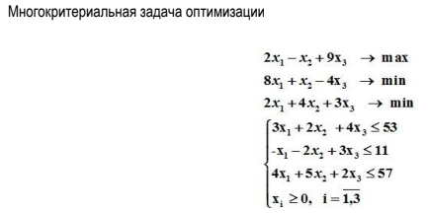
 | x1 | x2 | x3
ЦФ 1 | 2 | -1 | 9 | -> | max
ЦФ 2 | 8 | 1 | -4 | -> | min
ЦФ 3 | 2 | 4 | 3 | -> | min
огр1 | 3 | 2 | 4 | <= | 53
огр2 | -1 | -2 | 3 | <= | 11
огр3 | 4 | 5 | 2 | <= | 57

